상품제안서
다올아물디 스포츠겔 / 모기약 / 모기기피제 | 상품코드: F27223

 |  |  |  |  |  |  | 02-412-0044 | www.easy1.co.kr
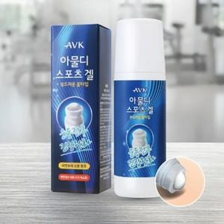

【상세/제작정보】 | 스티커 제작및 부착 비용 별도 문의.

【인쇄/포장옵션】 | / 포장지포장

【공급단가】 | 수량 | 150~ | 300~ | 500~ | 1,000~ | 3,000~
*VAT별도 | 단가 | 3,180원 | 3,120원 | 3,040원 | 2,990원 | 2,910원

【상품 URL】 | http://www.easy1.co.kr/src/goods_detail.php?gdno=27223

